ingresos y egresos
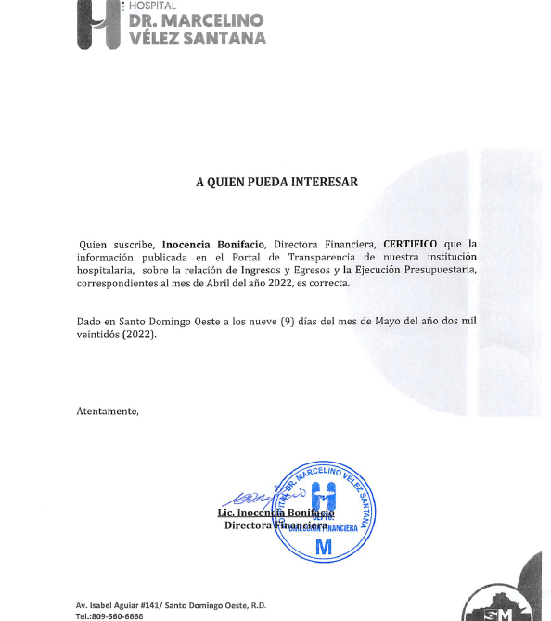

HOSPITAL GENERAL REGIONAL DR. MARCELINO VELEZ SANTANA
MATRIZ DE INGRESOS Y EGRESOS ABRIL 2022

Cuenta Objetal | DETALLE EGRESOS | ABRIL
 |  | 3er. Trimestre
Anticipo Financiero |  | Transferencias corrientes |  | 69,579,695.23
Venta de Servicios |  | Venta de Servicios |  | 18,445,104.72
Otros Aportes |  | Otros Aportes |  | 0.00
Total Ingresos |  | Total Ingresos |  | 88,024,799.95

Cuenta Objetal | DETALLE EGRESOS | ABRIL
 |  | TRANSFERENCIAS CORRIENTES | VS | Otros aportes
2111 | sueldo personal fijo | 53,380,800.01
2111.03 | Compensacion militar
2111.05 | Incentivos y escalafón |  | 17,602,194.54
2112.01 | Sueldo personal contratado y/o igualado
2112.03 | Suplencias |  | 423,013.02
2112.04 | Sueldo personal por servicios especiales ( suplencias)
2112.05 | Sueldo al personal nominal en período probatorio | 822,622.50
2112.06 | Jornales |  | 183,295.23
2122.08 | Compensaciones especiales (completivos a sueldo) |  | 5,255,201.32
2122.06 | Incentivos por rendimiento individual
2112.08 | Empleados Temporales
2112.4 | sueldo personal servicios especiales
2114.01 | sueldo anual 13
2112.01 | Retroactivo contratados 2021
2111 | Retroactivo personal fijo
2115.01 | Prestaciones económinas |  | 481,436.71
2115.3 | prestacion laboral por desvinculacion
2115 | Vacaciones ex empleados
2115.04 | Proporcion de Vacaciones no disfrutadas |  | 515,340.03
2122.05 | Compensacion Servicios de Seguridad
2131.1 | Dietas |  | 339,800.00
2151.1 | contribuciones al seguro de salud | 3,784,698.19
2152.1 | contribuciones al seguro de pensiones | 3,790,036.39
2153.1 | contribuciones al seguro de riesgo laboral | 625,297.48
2213.01 | Servicios Telefonía e internet |  | 1,172,006.98
2217.1 | Agua
2218.1 | Recoleccion de residuos solidos |  | 48,000.00
2221.01 | Publicidad y Propaganda |  | 14,868.00
2231.01 | Viáticos
2241.01 | Pasajes |  | 4,980.00
2242.01 | Fletes
2253.02 | Alquiler de equipo de tecnologia y almacenamiento de datos
2254.01 | Alquileres de equipos de transporte, tracción y elevación | -18,880.00
2251 | Alquileres y rentas de edificios y locales
2282.01 | Comisiones y Gastos Bancarios |  | 4,241.74
2285.1 | Fumigacion
2285.02 | Lavandería |  | 4,592.60
2283.1 | Servicios sanitarios medicos y veterinarios
2284.01 | Servicios funerarios y gastos conexos |  | 35,872.00
2286.2 | Festividades
2287.2 | Servicios juridicos
2287.4 | Servicios de Capàcitacion
2287.5 | Servicios de informaticas y sistemas computarizados
2287.06 | Otros servicios técnicos profesionales |  | 261,614.40
2272.01 | Mantenimiento y reparación de equipo de oficina y muebles |  | 143,462.60
2272.02 | Mantenimiento y rep. de equipo de tecnologia e informatica
2272.04 | Mantenimiento y reparación de equipos sanitarios y de laboratorio
2272.06 | Mantenimiento y reparación de equipos de transporte, tracción y elevación | -14,750.00 | 337,402.85
265 | Maquinaria, Otros Equipos Y Herramientas
2271 | Contratación de obras menores
2712.02 | Servicios especiales de mantenimiento y reparación
2396 | Productos Eléctricos y Afines |  | 39,423.90
2311.01 | Alimentos y Bebidas para Personas |  | 372,630.56
2321.01 | Hilados y Telas |  | 25,544.64
2322.01 | Acabados Textiles
2292.01 | Servicios de alimentación
2392 | Utiles de escritorio, oficina, informatica y de enseñanza |  | 1,538,019.07
2331.01 | Papel de Escritorio |  | 288,818.98
2332.01 | Productos de papel, carton e impesos |  | 1,120,041.85
2333.01 | Productos de artes gráficas |  | 19,156.36
2222.01 | Publicidad Impresión y Encuadernación
2341.01 | Productos medicinales para uso humano (medicamentos) | -3,343,220.00 | 3,542,944.42
2355.01 | Artículos de plástico |  | 73,406.62
2361.04 | Productos de yeso
2362.01 | Productos de vidrio
2363.06 | Accesorios de metal |  | 788,916.49
2393.01 | Utiles menores medico quirurgicos | 3,590,159.70 | 2,096,429.88
2395.01 | Útiles de cocina y comedor |  | 72,275.00
2398.01 | Repuestos | -82,600.00 | 226,487.45
2399.01 | Productos y útiles varios n.i.p. |  | 122,068.42
2399.04 | Productos y útiles e defensa y seguridad
2372.99 | Otros Productos Quimicos y Conexos |  | 238,208.77
2372.05 | Insecticidas, Fumigantes y Otros
2372.06 | Pinturas, Lacas, Barnices, Diluyentes y Absorbentes para Pintura |  | 68,706.68
2272.08 | servicios de mantenimiento y reparacion |  | 399,448.66
2372.03 | Oxigeno(producto quimicos y conexos) |  | 4,042,303.88
2355.01 | Articulos de Plasticos
2371.01 | Gasolina |  | 31,911.16
2371.02 | Gasoil |  | 26,462.50
2371.04 | GLP |  | 8,481.17
2371.05 | Aceites y grasa |  | 5,202.53
2371.06 | Lubricantes
2391.01 | Útiles y materiales de limpieza e higiene |  | 1,177,452.11
2412.02 | Ayudas y donaciones ocasionales a hogares y personas |  | 80,000.00
261 | Mobiliario Y Equipo
2613.01 | Equipo de tecnologia de la informacion y comunicación |  | 70,540.16
2614.01 | Electrodomésticos |  | 14,380.00
2621.01 | Equipos y aparatos audiovisuales |  | 44,497.80
2631 | Equipos Médicos y de laboratorio
2632 | Instrumental medico y de laboratorio
2654.01 | Sistemas y equipos de climatización
2655.01 | Equipo de comunicación, telecomunicaciones y señalamiento
2253.02 | ALQUILER DE EQUIPO DE COMPUTACION
 | Otros Egresos y Gastos
 | TOTAL | 62,534,164.27 | 43,361,081.08

Preparado por: | ENEMISE LARA DE LOS S., MARIANELA REYNOSO
 | Y YUDELKIS GABRIEL AGUEDA
 | Auxiliares de Contabilidad

revisado por | ZIMON AMADOR
 | Gerente de Contabilidad

autorizado por | INOCENCIA BONIFACIO
 | Directora Financiera

